Sheet1
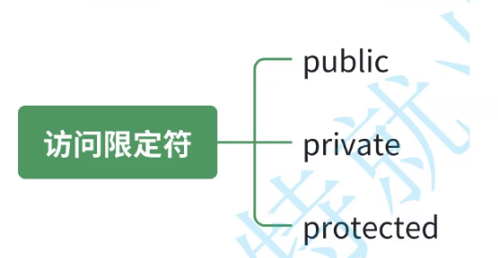

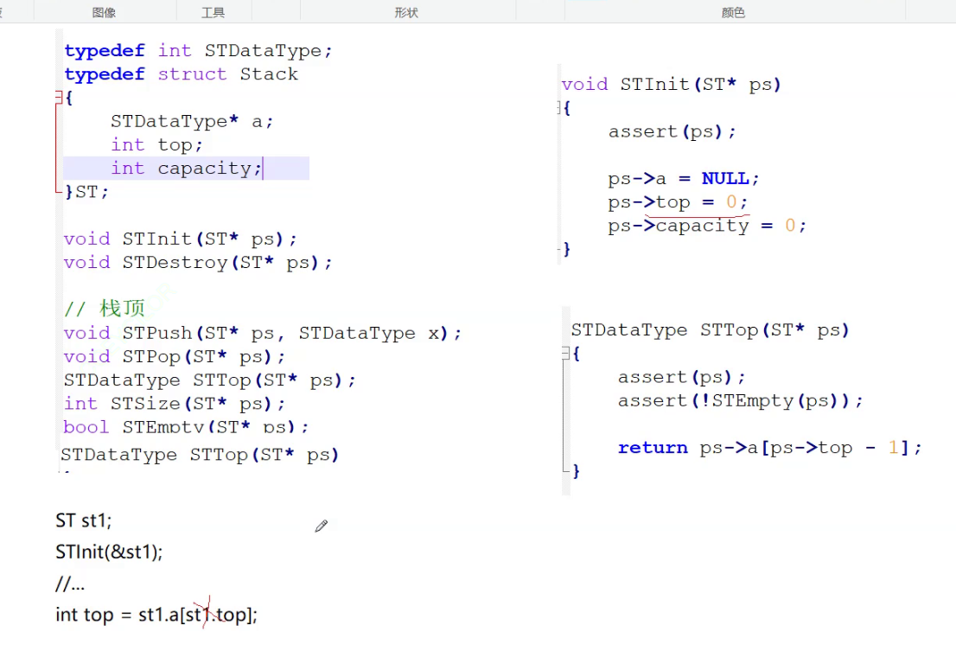

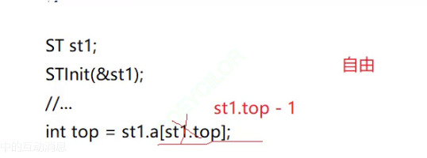

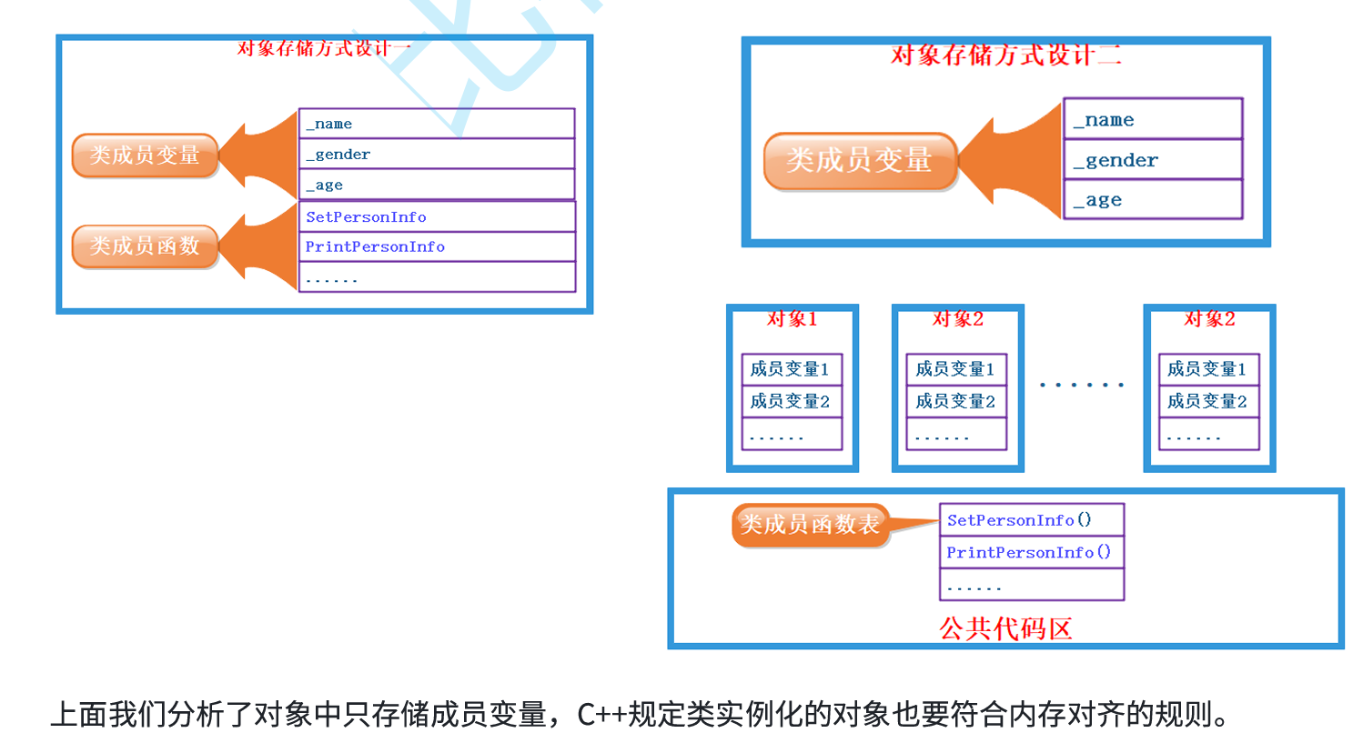

其实函数指针是不需要存储的，函数指针是⼀个地址，
调⽤函数被编译成汇编指令[call 地址]，其实编译器在编译链接时，就要找到函数的地址

